送货单
上 海 汭 珩 发 货 清 单
（RelayPackaging Delivery List）
 |  |  | Shipping Date 发货日期: | 2025-10-13 |  | 张家港市远博贸易有限公司 Lily 13812996893 中国江苏省张家港市人民中路恒隆大厦CD座17楼
 |  | 快递单号: |  | SF 1562006936934
ORDER NR | Item Code | ARTICLE | Colour | Order Qty | Back-up Qty |  | Total Qty | Carton #/Total | Net Weight (kg) | Gross Weight (kg) | REMARK
订单号 | 产品规格 | 款号 | 颜色 | 号型 | 订单数 | 备品 | 总实发数 | 总箱数\箱号 | 净重（公斤) | 毛重（公斤) | 单号
P25093762 | S25091686 | S326 mesh effect 102 | STKSF-47 | 30*25 | 1920 | 38 | 1958
P25093762 | S25091686 | S326 mesh effect 102 | STKSF-58 | 30*25 | 4460 | 89 | 4549
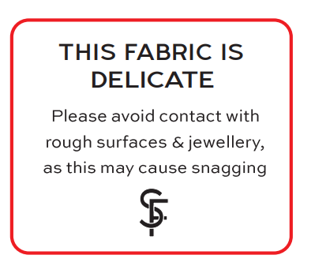
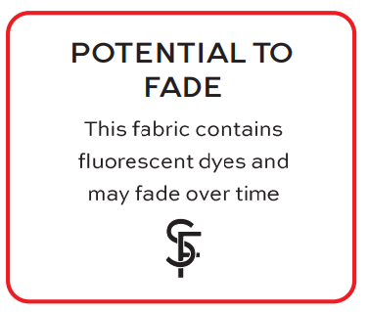

 |  |  |  |  | STKSF-47
 |  | STKSF-58

